Detail（詳細）
・詳細（Detail.blade)

 | ①TIME or TOURNAMENT RESULT |  |  |  |  |  |  |  | いその | /②ログアウト

 | 日付 |  | 選手 |  |  | 大会名
 | 2017-04-10 |  | 磯野洋樹 |  |  | 日本選手権

 | 場所 |  | 種目 |  |  | 記録
 | 日本ガイシアリーナ |  | 200M背泳ぎ |  |  | 2:02;14

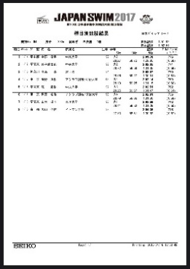
 | メモ |  | ⑦写真 |  |  | ③お気に入り |  | ✔ |  |  | ④編集
 | 28;19
 | 59;25 | (31;06) |  |  |  |  |  |  |  |  | ⑤削除 | ポップアップ
 | 1:31;15 | (31;90) |  |  |  |  |  |  |  |  |  | 本当に削除しますか？ |  |  | 削除しました。
 | 2;02:14 | (30;99) |  |  |  |  |  |  |  |  | ⑥完全削除 | はい | いいえ |  |  | OK
 |  |  |  |  |  |  |  |  |  |  | 管理者のみ表示
 |  |  |  |  |  |  |  |  |  |  |  | ポップアップ
 |  |  |  |  | 試合、大会の記録を紙媒体や写真で貰うことも多々あるので |  |  |  |  |  |  | 本当に削除しますか？
 |  |  |  |  | ここに写真やスクショを添付できるようにする、クリックしたら画像を表示 |  |  |  |  |  |  | 一度削除したら元に戻せません
 |  |  |  |  |  |  |  |  |  |  |  | はい |  | いいえ
 |  |  |  |  |  |  |  |  |  |  |  | ※管理者のみの権限
 | 番号 | 機能 |  | ラベル |  |  | 型
 | ① | home.bladeへ |  | TIME or TOURNAMENT RESULT |  |  | リンク
 | ② | Login.bladeへ |  | ログアウト |  |  | リンク
 | ③ | チェックのつけ外し |  | お気に入り |  |  | チェック
 | ④ | Edit.bladeへ |  | 編集 |  |  | リンク
 | ⑤ | データ削除（論理削除） |  | 削除 |  |  | ポップアップ |  | DBのdel_flgを1にする（管理者の権限で復元は可能）
 | ⑥ | データ削除（DBからデータを消す） |  | 完全削除 |  |  | ポップアップ |  | DBから完全に削除する
 | ⑦ | 写真表示 |  | 写真 |  |  | 写真

